LEGENDE
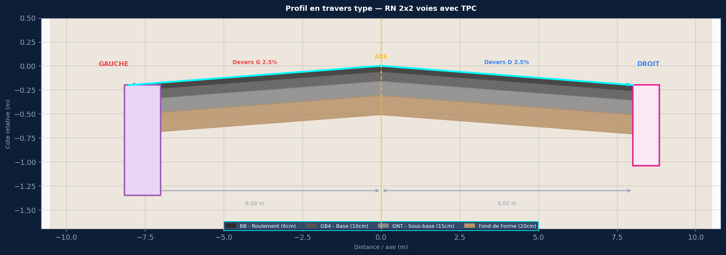

SPECIFICATIONS DU PROJET
Titre : RN 2x2 voies avec TPC
Devers : G:2.5% | D:2.5%
Largeurs : 2x(2×3.50m voies + 1.0m BAU)
Pente long. : 1.2%
Cote axe Z0 : 102.500 m NGF
PK debut/fin : 0+000 / 2+000
Pas PK : 25 m

COUCHES DE CHAUSSEE
BB6cm / GB4 10cm / GNT 15cm / FF 20cm

ASSAINISSEMENT GAUCHE — 100x100
Caniveau ferme 100x100 (H int=1.00m, dalle e=15cm)

ASSAINISSEMENT DROIT — 80x80
Caniveau ferme 80x80 (H int=0.80m, dalle e=12cm)

COLONNES COTE_GAUCHE
PK
AXE_BB
AXE_GB4
AXE_GNT
AXE_Fond
G_TPC_Bord
G_Voie1_Bord
G_BAU_Bord
G_BB_Roul
G_GB4_Base
G_GNT_SBase
G_Fond
G_Bordure
G_Tabl_100x100
G_Rad_100x100
G_Semelle
G_BP
COLONNES COTE_DROIT
PK
AXE_BB
AXE_GB4
AXE_GNT
AXE_Fond
D_TPC_Bord
D_Voie1_Bord
D_BAU_Bord
D_BB_Roul
D_GB4_Base
D_GNT_SBase
D_Fond
D_Bordure
D_Tabl_80x80
D_Rad_80x80
D_Semelle
D_BP

